装箱单和发票
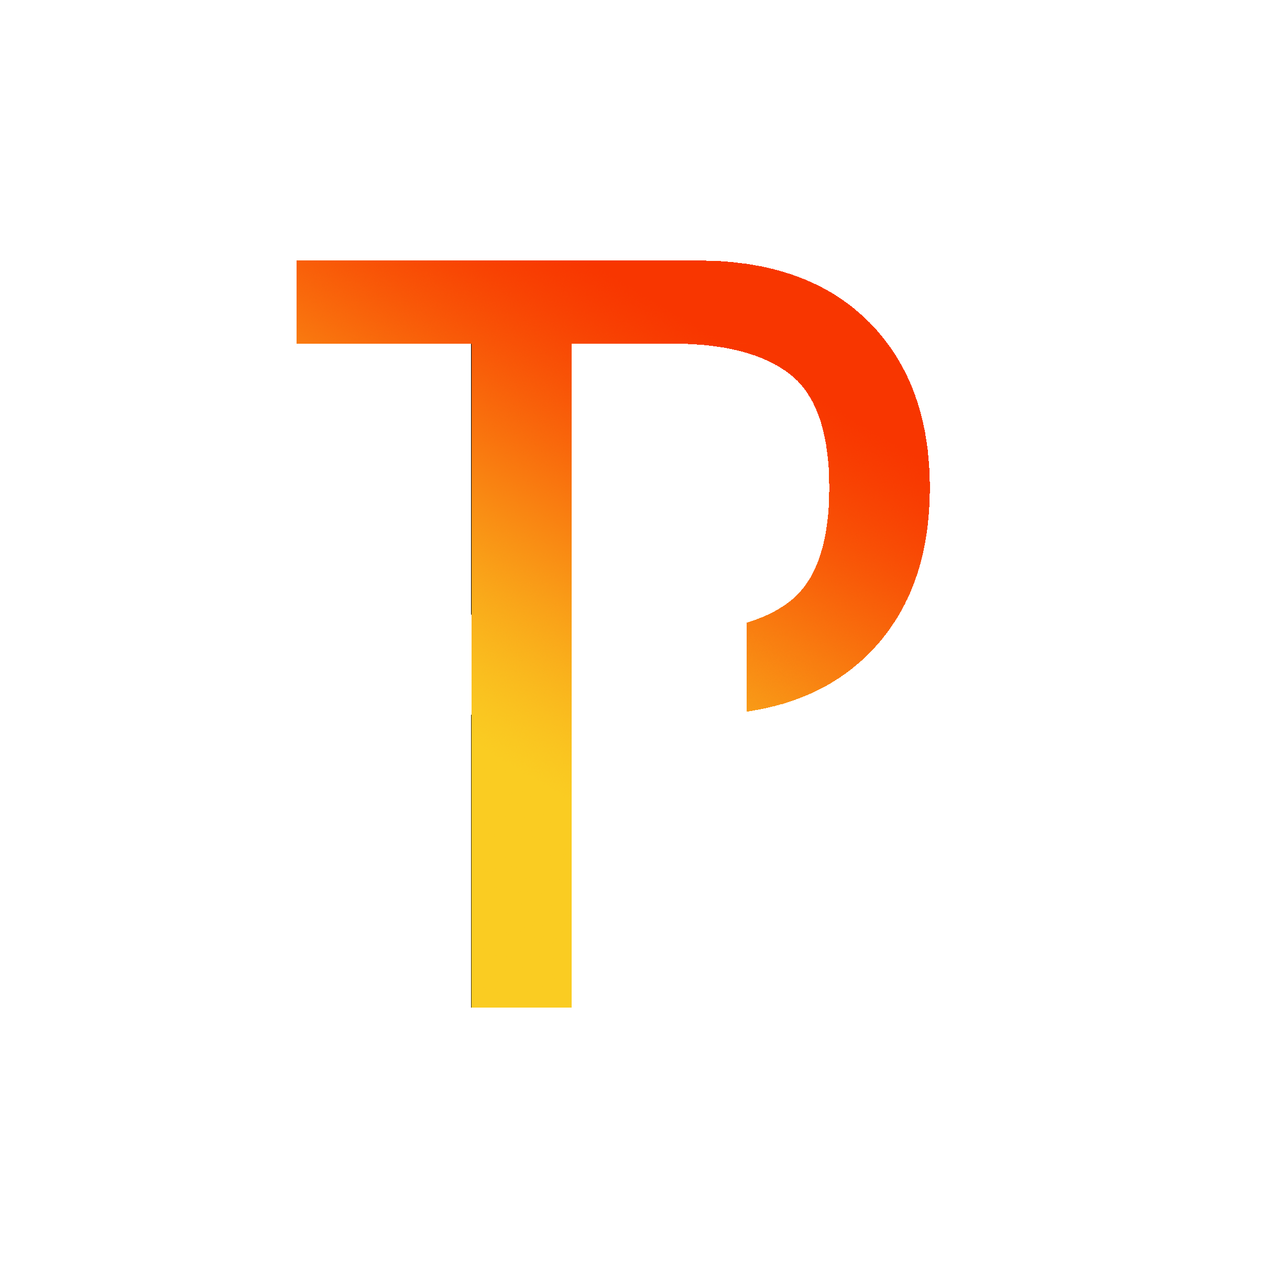 | 厦门同袍清单发票

箱号 唛头 | 中英文品名 DESCRIPTIONS OF GOODS | 箱数CTN | 单箱数量PCS | 总数量PCS | 单件重量KG | 总毛重KGS | 总净重KGS | 长（CM） | 宽（CM） | 高（CM） | 总体积 (CBM) | 清关申报单价 （USD） | 清关申报总金额 （USD） | 中国报关编码 Chinese customs code | 目的国清关编码 H.S CODE | 中英文材质 （必填） | 型号 （必填） | 品牌 （必填） | 中英文用途 （必填） | 品牌类型 | 出口享惠情况 | 买单/退税 | 其他申报要素项（自行审查） | 图片（必填）PRODUCT PICTURE | FBA货件编号 SHIPMENT ID | 亚马逊预约编号 AMAZON REFERENCE ID | 仓库编号 FBA warehouse No. | FBA仓库地址 FBA address | 备注
 | Kids rc boat toy、蓝色灯光船 | 15 | 20 | 300 | 11.0 | 165.0 | 165.0 | 58 | 35 | 58 | 294.94 | US$2.00 | US$600.00 | 9503008390 |  | 塑料 | TJ001 | JOI MEW | Toy | 自有 |  |  |  | 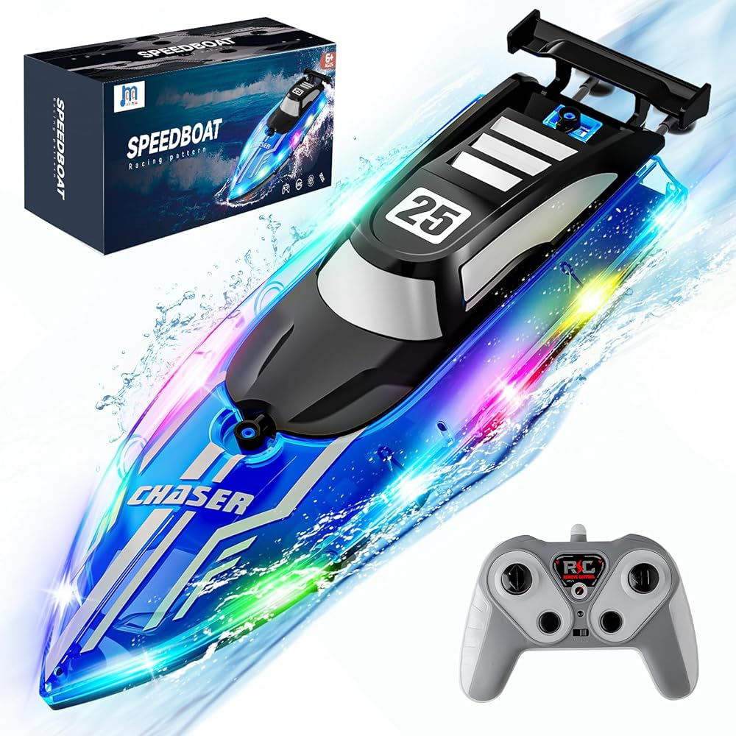 | FBA19HFR0FGF | 6QHMS9JA | POC2 | POC2 - 4000 S PRIME PASEO 91761 - ONTARIO, CA - United States
总计 |  | 15 |  | 300 |  | 165 |  |  |  |  | 294.9387 |  | 600

温馨提示：
1、烦请检查各项资料是否填写完整，避免重复确认信息对您造成时间浪费。
2、如果填写不清楚的地方烦请直接联系我们的工作人员：Steve、Amily，谢谢，祝您工作愉快！
中国报关海关编码查询网站：https://www.hsbianma.com/
美国清关海关编码查询网站： https://hts.usitc.gov/

